Schema
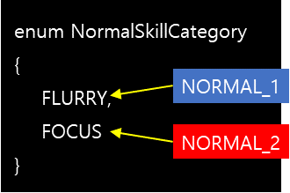
 | Skill Info Table Schema |  |  |  | 스킬 정보 ID의 넘버링 규칙
 | No | 칼럼명 | 자료형 | 설명 | OOO/OO -> 클래스 id / 스킬 No.
 | - | comment | - | 기획용 (간단한 설명)
PK | 1 | id | int | 스킬 정보 id | [예시 1] id = 30505 | → | 305 | 05
FK | 2 | name | int | 스킬명 (Skill_String_Table.xlsx의 id) |  |  | 창술사 ID | 5번 스킬
FK | 3 | class_id | int | 스킬을 사용하는 클래스 id (Class_Table.xlsx의 id)
 | 4 | category | enum | '고유의 특징'에 따라 분류되는 스킬 종류 (메모 참고) | [예시 2] id = 31310 | → | 313 | 10
FK | 5 | description | int | 스킬의 설명 (Skill_String_Table.xlsx의 id) |  |  | 브레이커 ID | 10번 스킬
FK | 6 | icon_res | int | 스킬 아이콘 (Icon_Atlas_Table.xlsx의 id)

 |  |  |  | category = NORMAL_1, NORMAL_2, …
 |  |  |  | -> 클래스 별 일반 스킬 분류에 해당되는 값
 |  |  |  | ex) 창술사의 일반 스킬 분류 : 난무(FLURRY) & 집중(FOCUS)

